Zusammenfassung_Volumenströme
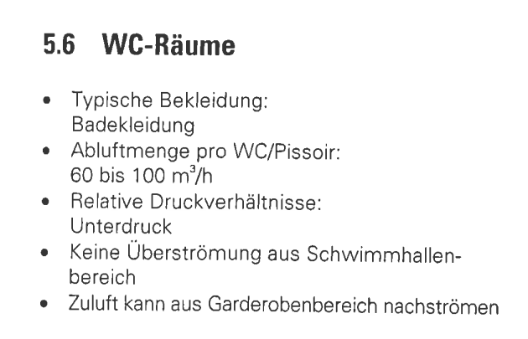
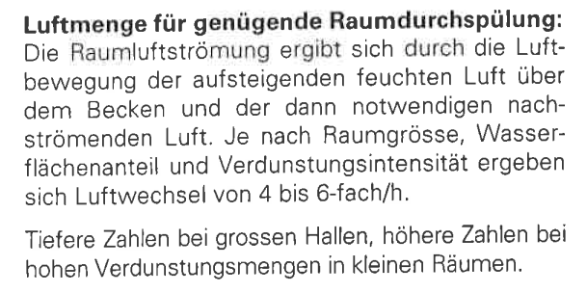
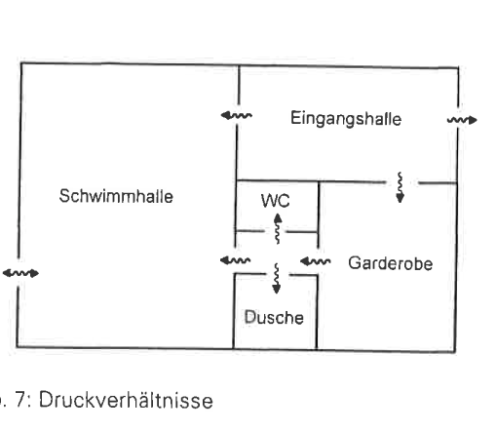
Berechnung Volumenströme

Volumenstrom Badebetrieb | 72.10 | m3/h
Volumenstrom Ruhebetrieb | 100.30 | m3/h
Min Volumenstrom Fenster | 1187.50 | m3/h

Volumenstrom Wärmebedarf | 1580.35 | m3/h
Volumenstrom min Frischluft (Personen) | 600 | m3/h | mind. einzuhalten

Volumenstrom_Badebetrieb
Berechnungen Badebetrieb

Berechnung Luftdruck

geg | Normdruck | 1013.25 | mbar
 | Meereshöhe | 0.40 | km

ges | Luftdruck bei Meereshöhe | 7.28

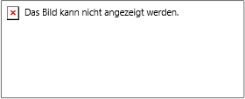
Berechnug Sättigungsdruck Wasser

geg | Sättigunstemperatur | 32.00 | °C

ges | Sättigungsdruck | 4754.78 | Pa

Umrechnung Pascal in Millibar

geg | Sätigungsdruck | 4754.78 | Pa

 | Sättigungsdruck | 47.55 | mbar

Berechnung Partialdruck

geg | Barometerdruck | 962.00 | mbar
 | Feuchte Raum SOLL | 14.30 | g/kg

ges | Partialdruck | 21.62 | mbar

Wasserdampanfall Schwimmbad

geg | Verdunstungswert ε | 4.00 | g/m3*h*mbar
 | Fläche | 5.00 | m2
 | Wasserdampfsättigungsdruck | 47.55 | mbar
 | Wasserdampfdruck | 21.63 | mbar

ges | Wasserdampfanfall | 518.36 | g/h
 | Rinnenfaktor | 0.80

 | Wasserdampfanfall Total | 414.69 | g/h

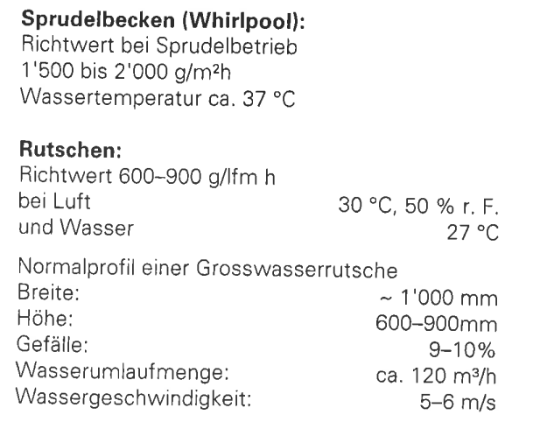
Wasserdampanfall Whirlpool

geg | Verdunstungswert | 1050.00 | g/h*m2
 | Fläche | 0.00 | m2

ges | Wasserdampfanfall | 0.00 | g/h

Wasserdampf total |  |  | g/h
 |  | 414.69
Dichteermittlung Luft

geg | Normdichte | 1.29 | kg/m3
 | Temp | 32.00 | °C
 | Druck | 950.00 | Pa

ges | Dichte | 1.09 | kg/m3

Volumenstrom über Wasserdampf

geg | Wasserdampfanfall | 414.69 | g/h
 | Feuchte Raum | 14.30 | g/kg
 | Feuchte ZUL | 9.00 | g/kg
 | Dichte Luft | 1.09 | kg/m3

ges | Volumenstrom über Dampfanfall | 72.10 | m3/h

Min_Volumenstrom_für_Fenster
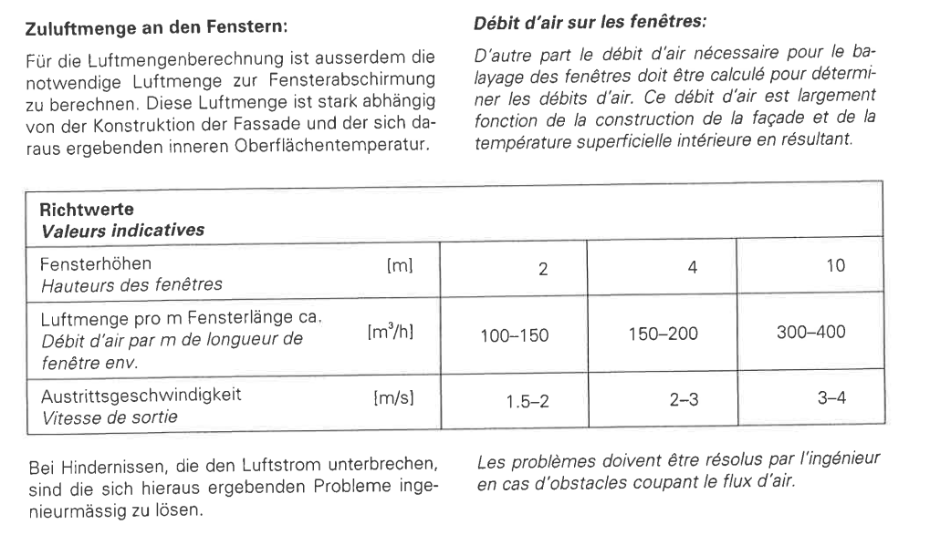
Berechnungen Luftmenge Fenster

Min Volumentrom Fenster

geg | Volumenstrom gegen Kondenz | 125.00 | m3/h*m
 | Laufmeter Fenster | 9.50 | m

ges | Wasserdampfanfall | 1187.50 | m3/h

